首充
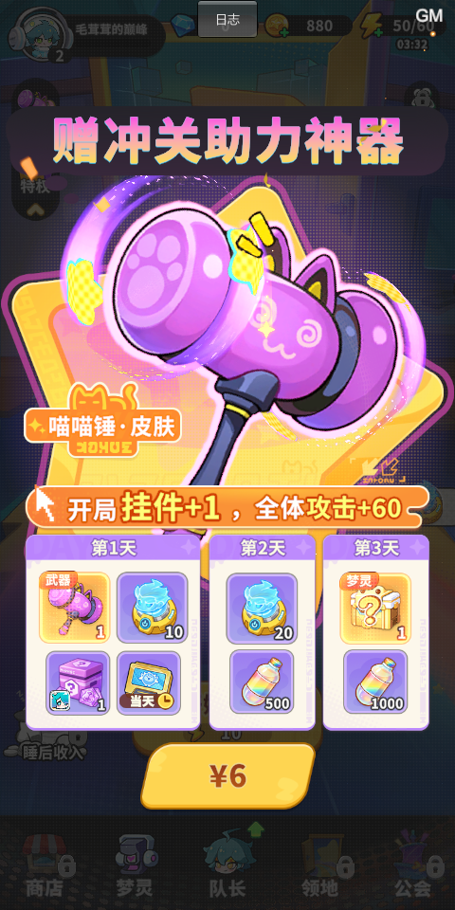
首充挡位 | 首充类型 | 道具 | 数量 | 价值 | 总价值(钻石) | 价格 | 性价比
6 | 首充 | 总和 |  |  |  |  | 12440%
 |  | 传说武器皮肤 | 1 | 4000 | 5324 | 60 | 8873%
 |  | 梦境招募器 | 10 | 300
 |  | 史诗符文 | 1 | 1024
 |  | 当天特权体验卡 | 1 | 0

 |  | 梦境招募器 | 20 | 600 | 1100 | 60 | 1833%
 |  | 能量特饮 | 500 | 500

 |  | 传说梦灵 | 1 | 240 | 1040 | 60 | 1733%
 |  | 能量特饮 | 800 | 800

列1 | 累充 | 道具 | 数量 | 价值 | 总价值(钻石) | 价格 | 性价比
30 | 累充 | 总和 |  |  |  |  | 1139%
 | 随机 | 史诗梦灵皮肤 | 1 | 1500 | 2010 | 300 | 670%
 |  | 装备图纸 | 120 | 360
 |  | 金币 | 3000 | 150

 | 第二天 | 星之初愿 | 5 | 250 | 610 | 300 | 203%
 |  | 装备图纸 | 120 | 360

 | 第三天 | 转运石 | 1200 | 396 | 796 | 300 | 265%
 |  | 超能特饮 | 200 | 400

 |  |  |  |  |  |  |  |  | 第二天开启
首充挡位 | 累充 | 道具 | 数量 | 价值 | 总价值(钻石) | 价格 | 性价比 | 首充挡位 | 累充 | 道具 | 数量 | 价值 | 总价值(钻石) | 价格 | 性价比 | 列1
98 | 累充 | 总和 |  |  |  |  | 782% | 128 | 直充 | 总和 |  |  |  |  | 592%
 | 玉如意 | 传说武器皮肤 | 1 | 4000 | 4790 | 980 | 489% |  | 随机 | 传说梦灵皮肤 | 1 | 4000 | 6280 | 1980 | 317% | 100008
 |  | 装备图纸 | 180 | 540 |  |  |  |  |  | 钻石 | 980 | 980 |  |  |  | 1
 |  | 金币 | 5000 | 250 |  |  |  |  |  | 装备图纸 | 300 | 900 |  |  |  | 50002
 |  |  |  |  |  |  |  |  |  | 金币 | 8000 | 400 |  |  |  | 2

 | 第二天 | 星辉秘契 | 2 | 560 | 1280 | 980 | 131% |  | 第二天 | 梦境招募器 | 20 | 600 | 1200 | 1980 | 61% | 11
 |  | 装备图纸 | 240 | 720 |  |  |  |  |  | 超能特饮 | 300 | 600 |  |  |  | 5104001

 | 第三天 | 转运石 | 3000 | 990 | 1590 | 980 | 162% |  | 第三天 | 星辉秘契 | 10 | 2800 | 4240 | 1980 | 214% | 30
 |  | 超能特饮 | 300 | 600 |  |  |  |  |  | 幻梦晶核 | 24 | 1440 |  |  |  | 5305001

